00) Psi-1000_3000_Block
1. Nu-2000 Basic Specification |  | 광학 농도계

1) Required Functions
대분류 | 중분류 | 소분류 |  | CN no. | Pin no. | description
UV LED | ON/OFF 기능 | 기능 | Power | J3 | 1 | 24V
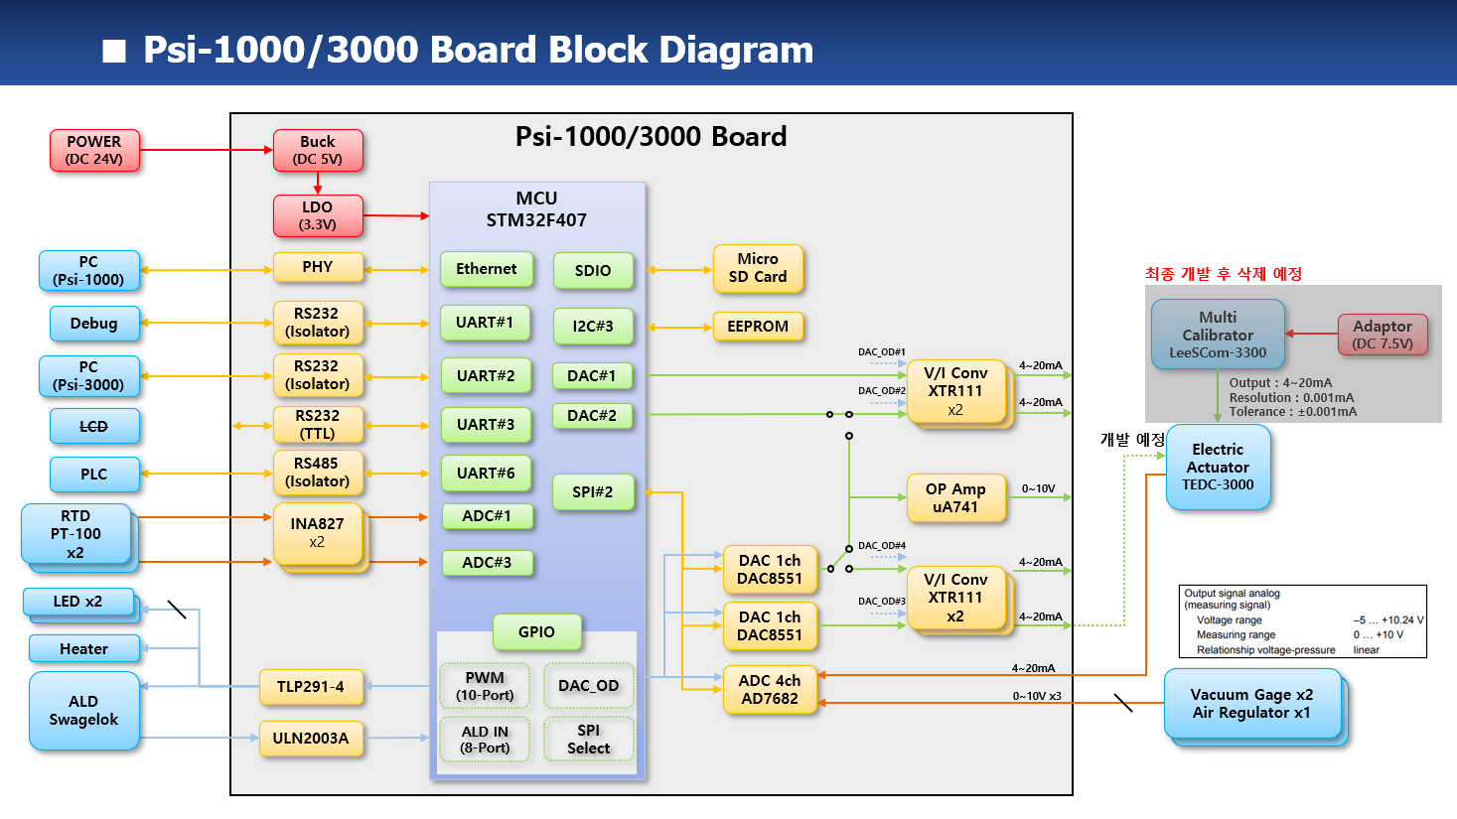
 |  | 기능 |  |  | 2 | GND
 |  | 기능 | RTD1 | J4 | 1 | IN+
 | 전류 제어 | 기능 |  |  | 2 | IN-
 |  | 기능/HW |  |  | 3 | IN-
 | LED 이상 유무 | 기능 | RTD2 | J5 | 1 | IN+
IR LED | ON/OFF 기능 | 기능 |  |  | 2 | IN-
 |  | 기능 |  |  | 3 | IN-
 |  | 기능 | Ext. LED | J6 | 1 | LED1_A
 | 전류 제어 | 기능 |  |  | 2 | LED1_K
 |  | 기능/HW |  |  | 3 | LED2_A
 | LED 이상 유무 | 기능 |  |  | 4 | LED2_K
UV PD | calibration | 기능/HW | Ext. ADC (4-20mA) | J8 | 1 | IN1-
 |  | 기능 |  |  | 2 | IN1+
 |  | 기능 | Ext. ADC (0-10V) | J10 | 1 | IN2-
 | measurement | 기능/HW |  |  | 2 | IN2+
 |  | 기능 |  |  | 3 | IN3-
 |  | 기능 |  |  | 4 | IN3+
IR PD | calibration | 기능/HW |  |  | 5 | IN4-
 |  | 기능 |  |  | 6 | IN4+
 |  | 기능 | Digital Input | J9 | 1 | B_ALD_IN_0
 | measurement | 기능/HW |  |  | 2 | B_ALD_IN_1
 |  | 기능 |  |  | 3 | B_ALD_IN_2
 |  | 기능 |  |  | 4 | B_ALD_IN_3
RTD | measurement | 기능/HW |  |  | 5 | ALD_COM1
 |  |  |  |  | 6 | N.C.
 |  | 기능/HW |  |  | 7 | N.C.
Error 판단 기능 | UV LED Fail 판단 | 기능 |  |  | 8 | B_ALD_IN_4
 | IR LED Fail 판단 | 기능 |  |  | 9 | B_ALD_IN_5
 | UV PD Fail 판단 | 기능 |  |  | 10 | B_ALD_IN_6
 | IR PD Fail 판단 | 기능 |  |  | 11 | B_ALD_IN_7
 | RTD Fail 판단 | 기능 |  |  | 12 | ALD_COM2
 | Leakage error 판단 | 기능 | Digital Output | J11 | 1 | OUT1
 | MFC error 판단 | 기능 |  |  | 2 | OUT2
 | Alarm 기능 | 기능 |  |  | 3 | OUT3
 |  | 기능 |  |  | 4 | OUT4
표시 기능 | 농도 계산 표시 | 기능 |  |  | 5 | OUT5
 |  | 기능 |  |  | 6 | OUT6
 | 온도 계산 표시 | 기능 |  |  | 7 | OUT7
 |  | 기능 |  |  | 8 | OUT8
 |  | 기능 |  |  | 9 | OUT9
 | 유량 표시 기능 | 기능 |  |  | 10 | OUT10
Data 저장 기능 | micro SD card I/F | 기능/HW |  |  | 11 | Relay1
 | 측정 data 저장 | 기능 |  |  | 12 | Relay2
 |  | 기능 | Int. DAC | J12 | 1 | OUT1+
전원 관련 기능 | 비상 정지 기능 | HW |  |  | 2 | OUT1-(GND)
 | 전원 on/off | HW |  |  | 3 | OUT2+
Warm-up 기능 | warm-up 기능 | 기능 |  |  | 4 | OUT2-(GND)
 |  | 기능 | Ext. DAC (4-20mA) | J14 | 1 | OUT3+
 |  |  |  |  | 2 | OUT3-(GND)
Analog 출력 기능 | analog 출력 2 채널 | 기능 |  |  | 3 | OUT4+
 | analog 출력 1 채널 | 기능 |  |  | 4 | OUT4-(GND)
 | analog 출력 calibration | 기능/HW | Ext. DAC (0-10V) | J13 | 1 | OUT+
 |  |  |  |  | 2 | OUT-(GND)
Analog 입력 기능 | analog 입력 1 채널 | 기능 | RS232 (DEBUG) | J15 | 1 | TX
 | analog 입력 calibration | 기능/HW |  |  | 2 | RX
통신 기능 | RS-232C #1 기능 | 기능 |  |  | 3 | GND
 |  | 기능 | LCD | J16 | 1 | 5V
 | RS-232C #2 기능 | 기능 |  |  | 2 | MCU_Rx
 |  | 기능 |  |  | 3 | MCU_Tx
 | RS-232C #3 기능 | 기능 |  |  | 4 | GND
 | RS-232C #4 기능 | 기능 | RS232 (PC) | J17 | 1 | TX
 | RS-485 #1 기능 | 기능 |  |  | 2 | RX
RTC 기능 | RTC setup 기능 | 기능 |  |  | 3 | GND
 | RTC batterty 전압 check | 기능/HW | RS485 (PLC) | J19 | 1 | D-
Parallel Input | Parallel Input | 기능 |  |  | 2 | D+
Parallel Output | Parallel Output | 기능 |  |  | 3 | GND
PID controller | 온도 PID controller 제어 | 기능 | Ethernet | J18 | 1..14 | LAN Cable
 |  | 기능
LCD module | LCD module 통신 | 기능
Background Correction | Background correction 기능 | 기능
 |  | 기능
MFC calibration | MFC calibration 기능 | 기능
 |  | 기능
HW test | GPIO read 기능 | 기능
 | GPIO write 기능 | 기능
 | Leak port read 기능 | 기능
 | LED onoff 기능 | 기능
 | Parallel input read 기능 | 기능
 | Parallel output write 기능 | 기능
SSCG | SSCG 기능 | 기능

01-1) IAP
1. IAP (In-circuit Application Programming) 관련
1) STM32F407 Boot Configuration 관련
a) STM32F407 은 Boot pin 2ea 의 설정상태에 따라 Booting 동작을 선택할 수 있다.

 | Boot 1 | Boot 0 | Boot Operation |  | Remark
 | x | 0 | Main Flash memory |  | - IAP 설치되어 살아날때 약 2초간 S/W upgrade 경우인지 판단하여 S/W upgrade 를 하거나 그냥 살아나거나를 판단. - IAP program 이 address 0x800_0000 ~ 0x800_FFFF 를 사용하므로 Application program 은 address 0x801_0000 ~ 0x80F_FFFF 를 사용하여야 한다.
 | 0 | 1 | System memory |  | - 최초에 IAP 를 program 하기위해 한 번 사용함. - embedded bootloader 가 내장되어 Flash memory 를 reprogram 하는 용도로 사용됨. - UART1/UART3/USB 를 사용함
 | 1 | 1 | Embedded SRAM |  | unused

b) 보드가 최초 조립된 이후 DIP switch 를 System memory boot 로 설정한후 System memory boot 기능을 이용하여 미리 작성해둔 IAP 이미지를 Main Flash memory 에 program 한다.
c) 이후 DIP switch 는 Main Flash memory boot 상태로 설정하며 DIP switch 설정을 다시 변경할 경우는 없다.
d) IAP 가 program 된 후에는 Application S/W upgrade 는 serial port #1 을 이용하여 수행한다.
- 필요한 시리얼 통신 프로그램 : YMODEM 으로 파일 upload 가 가능해야 함. (ex. ExtraPutty 등)
- IAP 를 이용한 upgrade mode 상태로 진입하는 방법 : 보드 reset 후 1.5초 이내에 시리얼 통신 프로그램에서 ESC 버튼을 3회 이상 입력
- 필요한 application S/W format : binary
- serial port 설정 : 115200 baud, 1 stop bit, no parity

2) IAP 제작
a) Github 에 있는 STM32F4 의 IAP source 를 참조하여 제작함
- https://github.com/eziya/STM32F4_HAL_IAP_UART 에서 source downloiad 함
- source 수정 내용은 https://blog.naver.com/eziya76/221552811740 의 설명 참조 함
b) CubeIDE tool 에서 new project 생성함
- new project 생성
- pin 설정 : external clock(bypass mode), USART1 pin 번호 설정,
- clock configuration(HSE, use PLL, 168MHz) 설정
- source generation 함
c) 생성한 new project 에 download 한 파일들 추가 및 변경 내용들 비교하여 반영 한다.
- 제일 중요한 내용 : STM32F407 의 MSP 는 0x20020000 이기 때문에, 원래 코드대로 0x2FFE0000 와 AND 연산하면 0x20020000 이 되기 때문에
정상적으로 Application 으로 Jump 를 하지 못하므로 0x2FFD0000 으로 변경한 부분

2. IAP 를 통한 upgrade 를 위해 Application 에서 반드시 수정해야 하는 부분
1) system_stm32f4xx.c : 아래와 같이 변경할 것
- application 의 시작 번지를 0x0801_0000 으로 변경하는 내용, CubeIDE 설치 버전에 따라 아래와 같이 수정이 다를수 있음

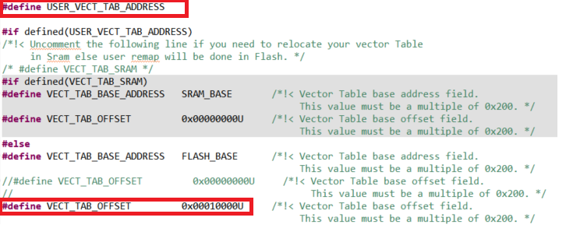

2) STM32F407IGHX.ld : 아래와 같이 수정해야 함
- application 의 시작 번지를 0x0801_0000 으로 변경하는 내용

3. Flash Memory Map
1) IAP : sector 0 에 위치하며 sector 4 ~ 11 이 user application SW 저장 됨
sector 1, 2, 3 은 environment config 저장을 위해 reserve 함, 일단 sector 3 을 config 저장 위치로 사용 함
Flash memory 의 특정 sector 를 환경 변수 저장 공간으로 사용함으로 보드상에 있는 EEPROM 은 사용하지 않음

Address | Flash Sector | Size | Nu-2000 Main controller S/W
80F_FFFF | Sector 11 | 128 K
80E_0000 |  | #7
 | Sector 10 | 128 K
80C_0000 |  | #6
 | Sector 9 | 128 K
80A_0000 |  | #5
 | Sector 8 | 128 K
808_0000 |  | #4
 | Sector 7 | 128 K
806_0000 |  | #3
 | Sector 6 | 128 K
804_0000 |  | #2
 | Sector 5 | 128 K
802_0000 |  | #1
 | Sector 4 | 64 K | User App program SW starts from here address : 0x801_0000
801_0000 |  | #1
 | Sector 3 | 16 K | Reserved area for environment configure #1
800_C000 |  | #4
 | Sector 2 | 16 K | Reserved area for environment configure #2
800_8000 |  | #3
 | Sector 1 | 16 K | Reserved area for environment configure #3
800_4000 |  | #2
 | Sector 0 | 16 K | IAP program start from 0x800_0000 and jump to user app SW at 0x801_0000
800_0000 |  | #1

Environment data
- Flash sector 3 은 512 byte 씩 32 개의 env_parm group 으로 구성 된다.
- Flash memory 의 특성상 erase 시 모든 bit 가 1 이 되며 1 --> 0 으로 write 는 항상 가능한 특성을 이용함
- 이러한 형태로 구성하는 이유는 Flash erase 횟수를 최소화하기 위함 (Flash erase 가능 횟수 : 10,000 회로 통상적인 Flash memory 의 erase 가능 횟수 100,000 회에 비해 작기 때문)
즉, 1회 erase 후 31 번을 write 할 수 있음으로 마치 310,000 회를 write 하는 효과를 볼 수 있음

- 1 parm = 4 byte 로 구성
- 1 group = 128 개의 parm 으로 구성
- 첫번째 group 은 env table 의 version 및 env_parm group 중 valid 한것이 어느것인지 판단하는 용도로 사용
- 실제 valid 한 group 은 1개만 존재함
- env parm group 30 까지 쓴 다음에 Flash sector erase 수행하고 다시 env group 0 번 부터 write 함

Note : Flash erase/program 관련 변동사항 있음 (IDE 버전에서 변경된것으로 추정됨)
erase/program 시 반드시 HAL_FLASH_Unlock(); 과 HAL_FLASH_Lock(); 을 추가해야 함
program 시에는 매번 write 하기 전에 __HAL_FLASH_CLEAR_FLAG(FLASH_FLAG_EOP | FLASH_FLAG_OPERR | FLASH_FLAG_WRPERR | FLASH_FLAG_PGAERR | FLASH_FLAG_PGSERR ); 가 추가되어야 함

sector #3 |  |  | base_address = 0x0800_C000 |  |  |  |  |  |  |  |  |  | 저장 횟수 : 126 | 63
 | 0 | 1 | 2 | 3 | 4 | 5 | 6 | 7 | 8 | 9 | A | B | C | D | E | F
0x0000 | A | T | I | K | _ | E | N | V | _ | 0 | . | 1 |  |  |  |  | Env version
0x0010 | 0.. 7 | 8.. 15 | 16.. 23 | 24.. 31 |  |  |  |  |  |  |  |  |  |  |  |  | usage bit flag : 0(used), 1(not used)
0x0020 |  |  |  |  |  |  |  |  |  |  |  |  |  |  |  |  | unused
0x0030
0x0040
0x0050
0x0060
0x0070 |  |  |  |  | reserved
0x0080
0x0090
0x00A0
0x00B0
0x00C0
0x00D0
0x00E0
0x00F0
0x0100 | CAL parm 10 |  |  |  | CAL parm 11 |  |  |  | CAL parm 12 |  |  |  | CAL parm 13 |  |  |  | calibration data back-up
0x0110 | CAL parm 14 |  |  |  | CAL parm 15 |  |  |  | CAL parm 16 |  |  |  | CAL parm 17
0x0120 | CAL parm 18 |  |  |  | CAL parm 19 |  |  |  | CAL parm 20 |  |  |  | CAL parm 21
0x0130 | CAL parm 22 |  |  |  | CAL parm 23 |  |  |  | CAL parm 24 |  |  |  | CAL parm 25
0x0140 | CAL parm 26 |  |  |  | CAL parm 27 |  |  |  | CAL parm 28 |  |  |  | CAL parm 29
0x0150 | CAL parm 30 |  |  |  | CAL parm 31 |  |  |  | CAL parm 32 |  |  |  | CAL parm 33
0x0160 | CAL parm 34 |  |  |  | CAL parm 35 |  |  |  | CAL parm 36 |  |  |  | CAL parm 37
0x0170 | CAL parm 38 |  |  |  | CAL parm 39
0x0180 |  |  |  |  |  |  |  |  |  |  |  |  |  |  |  |  | unused
0x0190
0x01A0
0x01B0 |  |  |  |  | reserved
0x01C0
0x01D0
0x01E0
0x01F0
0x0200 | parm 0 |  |  |  | parm 1 |  |  |  | parm 2 |  |  |  | parm 3 |  |  |  | parm group 0
0x0210 | parm 4 |  |  |  | parm 5 |  |  |  | parm 6 |  |  |  | parm 7
. . .
0x03F0 | parm 124 |  |  |  | parm 125 |  |  |  | parm 126 |  |  |  | parm 127
0x0400 | parm 0 |  |  |  | parm 1 |  |  |  | parm 2 |  |  |  | parm 3 |  |  |  | parm group 1
. . .
0x05F0 | parm 124 |  |  |  | parm 125 |  |  |  | parm 126 |  |  |  | parm 127
0x0600 | parm 0 |  |  |  | parm 1 |  |  |  | parm 2 |  |  |  | parm 3 |  |  |  | parm group 2
. . .
0x07F0 | parm 124 |  |  |  | parm 125 |  |  |  | parm 126 |  |  |  | parm 127
. . .
0x3E00 | parm 0 |  |  |  | parm 1 |  |  |  | parm 2 |  |  |  | parm 3 |  |  |  | parm group 30
. . .
0x3FF0 | parm 124 |  |  |  | parm 125 |  |  |  | parm 126 |  |  |  | parm 127

04) SPI
 | MCU SPI : SPI #2 shares 5 board resources

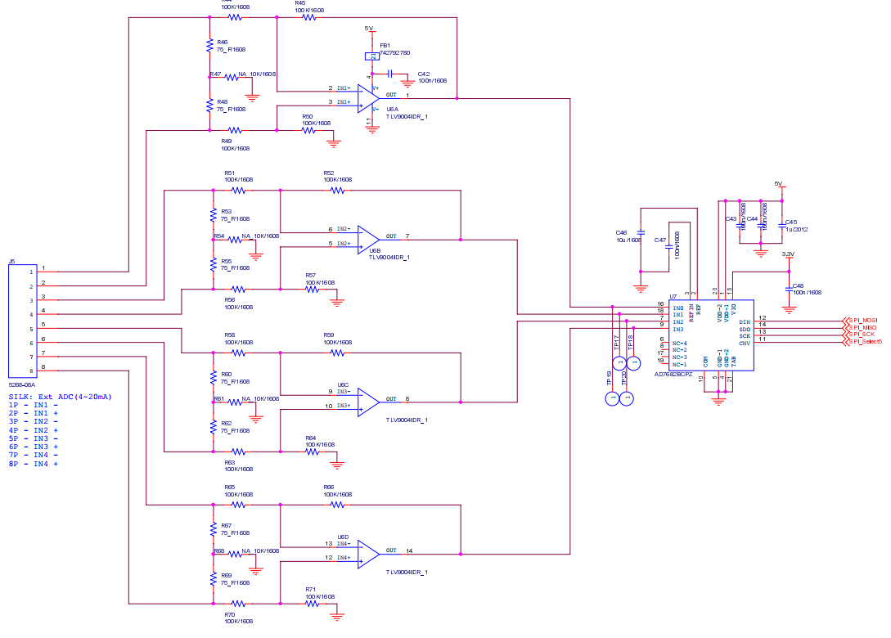
 | 1. SPI #2 shared resources
 | - ADC (AD7682, 4 ch, 16-bit) : 4~20mA input
 | - DAC (LTC2601, 1 ch, 16-bit) : 4~20mA output
 | - DAC (LTC2601, 1 ch, 16-bit) : 4~20mA output
 | - DAC (LTC2601, 1 ch, 16-bit) : 4~20mA output
 | - DAC (LTC2601, 1 ch, 16-bit) : 4~20mA output

 | 2. AD7682 SPI timing format

 | 1) AD7682 setting & timing
 | - 4 ch single ended configuration : 현재 회로 그대로 사용
 | - 4 ch unipolar differencial configuration : 여러 개의 external PD 가 있으며 각각의 출력이 differencial 이므로 사용 불가능 함
 | - voltage reference setting : internal reference 4.096V |  |  |  |  |  |  |  |  |  |  |  | Consider internal 4.096V voltage reference by checking ADC variation
 |  |  |  |  |  |  |  |  |  |  |  |  | if possible, we can eliminate AD8605 for ADC power regulation
 | - low pass filter : full bandwidth or 1/4 bandwidth
 | 2) AD7682 CFG register

 | bit | 13 |  | 12 |  | 11 |  | 10 |  | 9 |  | 8 |  | 7 |  | 6 |  | 5 |  | 4 |  | 3 |  | 2 |  | 1 |  | 0
 |  | CFG |  | INCC |  | INCC |  | INCC |  | Inx |  | Inx |  | Inx |  | BW |  | REF |  | REF |  | REF |  | SEQ |  | SEQ |  | RB
 |  | 1 |  | 1 |  | 1 |  | 1 |  | 0 |  |  |  |  |  | 1 |  | 0 |  | 0 |  | 1 |  | 0 |  | 0 |  | 1
 |  | CFG upd |  | ch configuration (unipolar, GND ref) |  |  |  |  |  | ch selection 0 0 0 : ch 0 0 0 1 : ch 1 0 1 0 : ch 2 0 1 1 : ch 3 |  |  |  |  |  | full BW |  | ref. vtg selection 0 0 1 : int. ref. vtg |  |  |  |  |  | sequencer 0 0 : disable |  |  |  | CFG do not read
 | - Note 1 : CFG word must be shifted left 2 bits, that means SPI_data[15:2] = CFG[13:0], SPI_data[1:0] = 0
 | - Note 2 : At power-up, the CFG register is undefined and two dummy conversions are required to update the register

 | 3) MCU SPI settings
 | - CPOL = CPHA = 0, --> SCK idle state is 0
 | - MCU SPI block clock freq. = 42 MHz, prescaler = 2 --> SPI_CLK = 21 MHz

 | 4) Timing
 | - to get 10 valid ADC sampled data, MCU must access ADC 12 times, because it takes time for proper CFG takes place.
 | first and second 2 ADC values must be ignored because they are garbage data caused by channel changing
 | - minimum 4 usec time is required between each AD conversion.

 |  |  |  |  |  |  |  | 300 usec

 | CNV

 | ADC |  | ADC ch0 read 12 times |  |  |  |  |  |  |  |  | ADC ch1 read 12 times |  |  |  |  |  |  |  | parm | ADC ch2 read 12 times |  |  |  |  |  |  |  |  | ADC ch3 read 12 times |  |  |  |  |  |  |  |  | ADC ch0 read 12 times

 |  |  |  |  |  |  | greater than 4usec
 |  |  |  |  |  |  |  |  |  |  |  |  |  | channel #0 ADC read |  |  |  |  |  |  |  |  |  |  |  |  |  |  |  |  |  |  |  |  |  |  |  |  |  |  |  |  |  |  | channel #1 ADC read

 | CNV

 | ADC |  | ADC ch0 read #0 |  |  |  |  |  | ADC ch0 read #1 |  |  |  |  |  | ADC ch0 read #2 |  |  |  |  |  | ADC ch0 read #3 |  |  |  |  |  | ADC ch0 read #4 |  |  |  |  |  |  |  |  | ADC ch0 read #11 |  |  |  |  |  |  | ADC ch1 read #0 |  |  |  |  |  | ADC ch1 read #1

 |  |  | - ch = 0 |  |  |  |  |  | - ch = 0 |  |  |  |  |  | - ch = 0 |  |  |  |  |  | - ch = 0 |  |  |  |  |  | - ch = 0 |  |  |  |  |  |  |  |  | - ch = 0 |  |  |  |  |  |  | - ch = 1 |  |  |  |  |  | - ch = 1
 |  |  | - data = ch3 |  |  |  |  |  | - data = ch0(-1) |  |  |  |  |  | - data = ch0(0) |  |  |  |  |  | - data = ch0(1) |  |  |  |  |  | - data = ch0(2) |  |  |  |  |  |  |  |  | - data = ch0(9) |  |  |  |  |  |  | - data = ch0 |  |  |  |  |  | - data = ch1(-1)

MCU | AD7682
GPIO | CNV

SPI_CLK | CLK

MOSI | DIN |  | CFG13 |  | CFG12 |  | CFG11 |  | CFG10 |  | CFG9 |  | CFG8 |  | CFG7 |  | CFG6 |  | CFG5 |  | CFG4 |  | CFG3 |  | CFG2 |  | CFG1 |  | CFG0 |  | x |  | x

MISO | SDO |  | AD15 |  | AD14 |  | AD13 |  | AD12 |  | AD11 |  | AD10 |  | AD9 |  | AD8 |  | AD7 |  | AD6 |  | AD5 |  | AD4 |  | AD3 |  | AD2 |  | AD1 |  | AD0

 | 3. LTC2601 SPI related
 | - LTC2601 : 1 channel 16-bit DAC
 | - output volage range : |  |  | 1) 0 ~ 4.096 V (chip internal reference 4.096V) |  |  |  |  |  |  |  |  |  |  |  |  |  | resolution = 4.096 V / 65536 = 0.0625 mV
 |  |  |  | 2) 0 ~ 2.500 V (chip internal reference 2.500V) |  |  |  |  |  |  |  |  |  |  |  |  |  | resolution = 2.500 V / 65536 = 0.0381 mV
 |  |  |  | 3) 0 ~ 5.000 V (external Vcc reference) |  |  |  |  |  |  |  |  |  |  |  |  |  | resolution = 5.000 V / 65536 = 0.0763 mV

 | 1) LTC2601 setting
 | - initial stage : |  | 1) write CMD = 0 0 1 1 , data = 0x000 (DAC output 0 V)

 | - normal operation : |  | 1) write CMD = 0 0 1 1 , data = 0xnnnn

 | 2) LTC2630 timing

 |  |  |  |  |  |  |  | 100 msec

 | CSB/LD

 | DAC |  | ext. DAC write |  |  |  |  |  |  |  |  |  |  |  |  |  |  |  |  |  |  |  |  |  |  |  | ext. DAC write

 | CSB/LD

 | DAC |  | ext. DAC ch0 write |  |  |  |  |  | ext. DAC ch1 write |  |  |  |  |  | ext. DAC ch2 write |  |  |  |  |  | ext. DAC ch3 write

MCU | LTC2601
GPIO | CSB/LD

SPI_CLK | SCK |  |  | 1 |  | 2 |  | 3 |  | 4 |  | 5 |  | 6 |  | 7 |  | 8 |  | 9 |  | 10 |  | 11 |  | 12 |  | 13 |  | 14 |  | 15 |  | 16 |  | 17 |  | 18 |  | 19 |  | 20 |  | 21 |  | 22 |  | 23 |  | 24

MOSI | SDI |  | C3 |  | C2 |  | C1 |  | C0 |  | 0 |  | 0 |  | 0 |  | 0 |  | D15 |  | D14 |  | D13 |  | D12 |  | D11 |  | D10 |  | D9 |  | D8 |  | D7 |  | D6 |  | D5 |  | D4 |  | D3 |  | D2 |  | D1 |  | D0

MISO | - |  |  |  | CMD |  |  |  |  |  |  |  | unused |  |  |  |  |  |  |  |  |  |  |  |  |  |  |  |  |  |  |  |  | DAC data

 |  |  | CMD
 |  |  | 0 | 0 | 0 | 0 |  | Write to Input Register
 |  |  | 0 | 0 | 0 | 1 |  | Update (Power up) DAC Register
 |  |  | 0 | 0 | 1 | 1 |  | Write to and Update (Power up) DAC Register |  |  |  |  |  |  |  |  |  |  |  |  |  |  | Use this command to change DAC output voltage
 |  |  | 0 | 1 | 0 | 0 |  | Power down
 |  |  | 1 | 1 | 1 | 1 |  | No operation

 | ※ SDO의 경우 Daisy chain용으로 일반 SPI통신용으로 사용 불가

06) RTD
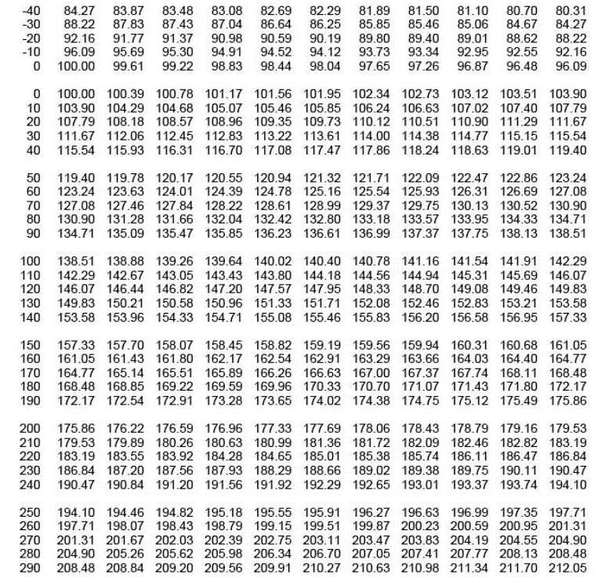
RTD temperature sensor

1. RTD(PT100) temperature sensor
main board 에 총 4개의 RTD sensor(3 wire) 가 부착 될 수 있음
- RTD#1 : external ADC(MCP3427, ch 1, 16-bit resolution) 사용
- RTD#2 : external ADC(MCP3427, ch 2, 16-bit resolution) 사용
- RTD#3 : internal ADC(MCU, ADC1, 12-bit resolution) 사용 --> test purpose
- RTD#4 : internal ADC(MCU, ADC2, 12-bit resolution) 사용 --> test purpose

2. Wheatstone bridge 로 회로 구성
상세 회로 구성 및 gain 설정, resolution 등은 아래 그림 참조
 |  |  | < RTD #1/#2 interface 회로 > |  |  |  |  |  |  |  | < RTD #3/#4 interface 회로 >
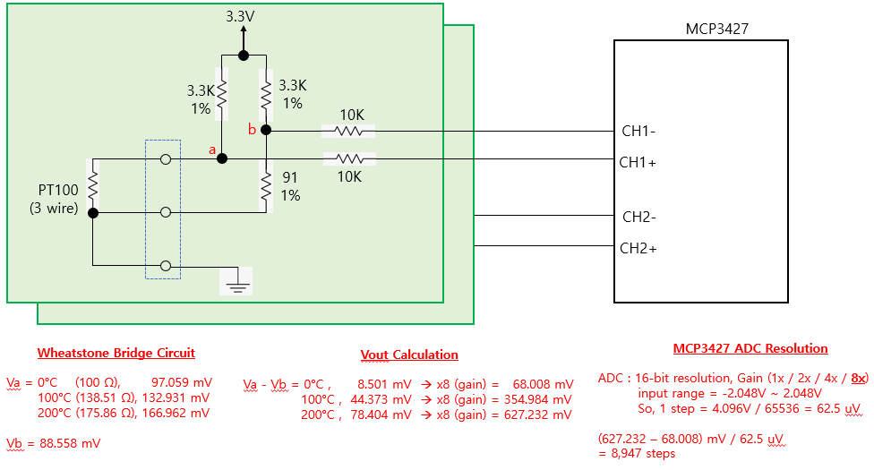
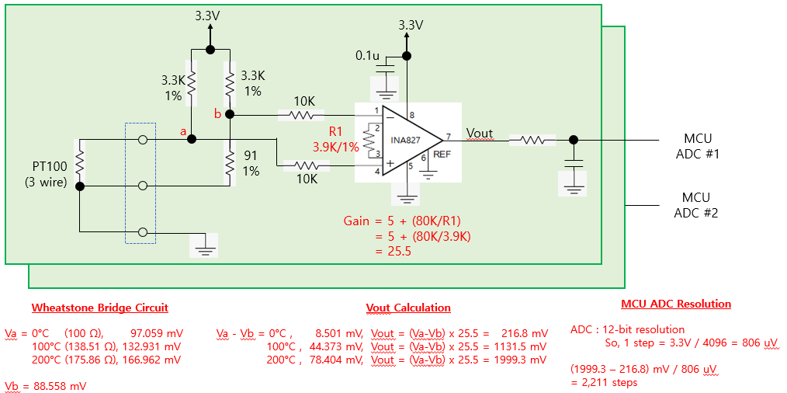

 |  |  |  | 예상 온도 resolution = 0.03 °C |  |  |  |  |  |  |  |  |  | 예상 온도 resolution = 0.1 °C

3. Error cases
1) PT100 이 연결되지 않은 경우 |  |  | : Va = 3.3V, Vb = 3.3V, (Va - Vb = 0 V) --> 0<= ADC value <= 500
2) PT100 이 배선 short 된 경우 |  |  | : Va = 0V, Vb = 88 mV, (Va - Vb = -88 mV) --> ADC value < 0

4. Calibration |  |  |  |  |  |  |  |  |  |  | R1 | R4 | R2 | R3 | R2//R3 | R1+R4+(R2//R3) |  | R1 | R4 | R2 | R3 | R2//R3 | R1+R4+(R2//R3) | R1 | R4 | R2 | R3 | R2//R3 | R1+R4+(R2//R3)
- 조립 부품 오차에 의한 영향이 발생할 수 밖에 없으므로 조립된 보드별로 별도의 calibration 이 필요 함 |  |  |  |  |  |  |  |  |  |  | 82 | 8.2 | 10 | 0 | 0 | 90.2 |  | 120 | 9.1 | 10 | 0 | 0 | 129.1 | 150 | 16.4 | 10 | 0 | 0 | 166.4
- calibration 한 값을 저장할 수 있어야 함 |  |  |  |  |  |  |  |  |  |  | 82 | 8.2 | 10 | 100 | 9.0909090909 | 99.290909091 |  | 120 | 9.1 | 10 | 100 | 9.0909090909 | 138.19090909 | 150 | 16.4 | 10 | 100 | 9.0909090909 | 175.49090909
- calibration 을 위해 RTD 온도 0°C, 100°C, 200°C 에 해당하는 저항값을 정밀하고 맞춘 calibration jig 가 필요 함 |  |  |  |  |  |  |  |  |  |  | 82 | 8.2 | 10 | 200 | 9.5238095238 | 99.723809524 |  | 120 | 9.1 | 10 | 200 | 9.5238095238 | 138.62380952 | 150 | 16.4 | 10 | 200 | 9.5238095238 | 175.92380952
 |  |  |  |  |  |  |  |  |  |  | 82 | 8.2 | 10 | 400 | 9.756097561 | 99.956097561 |  | 120 | 9.1 | 10 | 400 | 9.756097561 | 138.85609756 | 150 | 16.4 | 10 | 400 | 9.756097561 | 176.15609756
1) 0°C RTD resistance : 100.00 Ω |  |  | ---> 82 + 8.2 + ( 10 // 2K VR ) |  |  |  |  |  |  |  | 82 | 8.2 | 10 | 600 | 9.8360655738 | 100.03606557 |  | 120 | 9.1 | 10 | 600 | 9.8360655738 | 138.93606557 | 150 | 16.4 | 10 | 600 | 9.8360655738 | 176.23606557
 |  |  |  |  |  |  |  |  |  |  | 82 | 8.2 | 10 | 800 | 9.8765432099 | 100.07654321 |  | 120 | 9.1 | 10 | 800 | 9.8765432099 | 138.97654321 | 150 | 16.4 | 10 | 800 | 9.8765432099 | 176.27654321
2) 100°C RTD resistance : 138.51 Ω |  |  | ---> 120 + 9.1 + ( 10 // 2K VR ) |  |  |  |  |  |  |  | 82 | 8.2 | 10 | 1000 | 9.900990099 | 100.1009901 |  | 120 | 9.1 | 10 | 1000 | 9.900990099 | 139.0009901 | 150 | 16.4 | 10 | 1000 | 9.900990099 | 176.3009901
 |  |  |  |  |  |  |  |  |  |  | 82 | 8.2 | 10 | 1200 | 9.9173553719 | 100.11735537 |  | 120 | 9.1 | 10 | 1200 | 9.9173553719 | 139.01735537 | 150 | 16.4 | 10 | 1200 | 9.9173553719 | 176.31735537
3) 200°C RTD resistance : 175.86 Ω |  |  | ---> 150 + 8.2 + 8.2 + ( 10 // 2K VR ) |  |  |  |  |  |  |  | 82 | 8.2 | 10 | 1400 | 9.9290780142 | 100.12907801 |  | 120 | 9.1 | 10 | 1400 | 9.9290780142 | 139.02907801 | 150 | 16.4 | 10 | 1400 | 9.9290780142 | 176.32907801
 |  |  |  |  |  |  |  |  |  |  | 82 | 8.2 | 10 | 1600 | 9.9378881988 | 100.1378882 |  | 120 | 9.1 | 10 | 1600 | 9.9378881988 | 139.0378882 | 150 | 16.4 | 10 | 1600 | 9.9378881988 | 176.3378882
 |  |  |  |  |  |  |  |  |  |  | 82 | 8.2 | 10 | 1800 | 9.9447513812 | 100.14475138 |  | 120 | 9.1 | 10 | 1800 | 9.9447513812 | 139.04475138 | 150 | 16.4 | 10 | 1800 | 9.9447513812 | 176.34475138
5. Calibration & temperature calculation method |  |  |  |  |  |  |  |  |  |  | 82 | 8.2 | 10 | 2000 | 9.9502487562 | 100.15024876 |  | 120 | 9.1 | 10 | 2000 | 9.9502487562 | 139.05024876 | 150 | 16.4 | 10 | 2000 | 9.9502487562 | 176.35024876
1) Case 1 : 16-bit ADC, pt100 저항값 계산 방법 |  |  |  |  |  |  |  |  |  |  |  |  |  |  |  |  |  |  |  |  |  |  |  |  | 8.2 + 8.2
- 전체 계산의 흐름은 아래의 계산 공식을 이용한다.
- 16-bit ADC 사용시 resolution 은 약 0.03°C 임
a) 기준 저항을 이용하여 reference ADC value 를 저장한다. (0°C, 100°C, 200°C) |  |  |  |  |  |  |  |  |  |  | R1 | R4 | R2 | R3 | R2//R3 | R1+R4+(R2//R3)
b) reference ADC value 가 ±10% 범위(아래표에 기입됨) 를 벗어나면 main board 조립불량이 의심됨 |  |  |  |  |  |  |  |  |  |  | 91 | 0 | 43 | 0 | 0 | 91
c) 주어진 ADC value 에 대해 아래 계산 공식을 이용하여 Rx 값을 계산 한다. |  |  |  |  |  |  |  |  |  |  | 91 | 0 | 43 | 100 | 30.06993007 | 121.06993007
 | case 1) (ref_0_val) > adc_val_x |  |  |  |  |  |  |  |  |  | 91 | 0 | 43 | 300 | 37.609329446 | 128.60932945
 | Rx = 100 - (138.51-100)/(ref_100 - ref_0) x (ref_0 - adc_val_x) |  |  |  |  |  |  |  |  |  | 91 | 0 | 43 | 500 | 39.594843462 | 130.59484346
 | = 100 - 38.51/(ref_100 - ref_0) x (ref_0 - adc_val_x) |  |  |  |  |  |  |  |  |  | 91 | 0 | 43 | 1000 | 41.227229147 | 132.22722915
 | case 2) (ref_0_val) <= adc_val_x <= (ref_100_val) |  |  |  |  |  |  |  |  |  | 91 | 0 | 43 | 2000 | 42.094958395 | 133.09495839
 | Rx = (138.51-100)/(ref_100 - ref_0) x (adc_val_x - ref_0) + 100 |  |  |  |  |  |  |  |  |  | 91 | 0 | 43 | 3000 | 42.392375945 | 133.39237594
 | = 38.51/(ref_100 - ref_0) x (adc_val_x - ref_0) + 100 |  |  |  |  |  |  |  |  |  | 91 | 0 | 43 | 4000 | 42.542666337 | 133.54266634
 | case 3) ref_100_val) < adc_val_x <= (ref_200_val) |  |  |  |  |  |  |  |  |  | 91 | 0 | 43 | 5000 | 42.633353163 | 133.63335316
 | Rx = (175.86-138.51)/(ref_200 - ref_100) x (adc_val_x - ref_100) + 138.51 |  |  |  |  |  |  |  |  |  | 91 | 0 | 43 | 6000 | 42.694026146 | 133.69402615
 | = 37.35/(ref_200 - ref_100) x (adc_val_x - ref_100) + 138.51 |  |  |  |  |  |  |  |  |  | 91 | 0 | 43 | 7000 | 42.737469828 | 133.73746983
d) 계산된 Rx 값에서 아래 PT100 온도별 저항값 table 을 이용하여 가장 근접한 온도를 찾는다. |  |  |  |  |  |  |  |  |  |  | 91 | 0 | 43 | 8000 | 42.770110655 | 133.77011066
e) 소수점 단위는 table 상의 1°C 차이값에서 근사치로 계산한다. |  |  |  |  |  |  |  |  |  |  | 91 | 0 | 43 | 9000 | 42.795532456 | 133.79553246
 |  |  |  |  |  |  |  |  |  |  | 91 | 0 | 43 | 10000 | 42.815891666 | 133.81589167

Vb = 3.3K x (91/(3.3K+91)) |  | 88.55795 | mV | 16-bit ADC bit resolution = |  | 0.0625 | mV |  |  |  |  |  | 12-bit ADC bit resolution = |  | 0.80566 | mV
Va = 3.3K x (Rx/(3.3K+Rx))

search temp integer value, N = pt100_table[N] <= Rx < pt100_table[N+1]
calculate decimal value = (Rx - pt100_table[N]) / (pt100_table[N+1] - pt100_table[N])

 | 16-bit ADC |  |  |  |  |  |  |  |  | 12-bit ADC
 | Rrtd | Va | (Va-Vb) | (Va-Vb) x 8 | ADC value | ADC setting range (±10%) |  | Rx | Temp. | Rrtd | Va | (Va-Vb) | (Va-Vb) x 25.5 | ADC value | ADC setting range (±10%) |  | Rx | Temp.
 | (ohm) | (mV) | (mV) | (mV) | (default) | -10% | 10% | (ohm) | (°C) | (ohm) | (mV) | (mV) | (mV) | (default) | -10% | 10% | (ohm) | (°C)
0°C | 100 | 97.05882 | 8.50087 | 68.00696 | 1088 | 979 | 1196 | 100 | 0 | 100 | 97.05882 | 8.50087 | 216.772185 | 269 | 242 | 295 | 100 | 0
0 +1 bit |  |  |  |  | 1089 |  |  | 100.01 | 0.03 |  |  |  |  | 270 |  |  | 100.03 | 0.08
10°C | 103.9 | 100.72858 | 12.17063 | 97.36504 | 1557 |  |  | 103.93 | 10.08 | 103.9 | 100.72858 | 12.17063 | 310.351065 | 385 |  |  | 103.94 | 10.1
20°C | 107.79 | 104.38055 | 15.8226 | 126.5808 | 2025 |  |  | 107.86 | 20.18 | 107.79 | 104.38055 | 15.8226 | 403.4763 | 500 |  |  | 107.84 | 20.13
50 |  |  |  |  | 3384 |  |  | 119.26 | 49.64 |  |  |  |  | 837 |  |  | 119.27 | 49.67
100°C | 138.51 | 132.93054 | 44.37259 | 354.98072 | 5679 | 5111 | 6246 | 138.51 | 100 | 138.51 | 132.93054 | 44.37259 | 1131.501045 | 1404 | 1263 | 1544 | 138.51 | 100
100 +1 bit |  |  |  |  | 5680 |  |  | 138.52 | 100.03 |  |  |  |  | 1405 |  |  | 138.54 | 100.08
150 |  |  |  |  | 7857 |  |  | 157.19 | 149.63 |  |  |  | 0 | 1943 |  |  | 157.2 | 149.66
200°C | 175.86 | 166.96242 | 78.40447 | 627.23576 | 10035 | 9031 | 11038 | 175.86 | 200 | 175.86 | 166.96242 | 78.40447 | 1999.313985 | 2481 | 2232 | 2729 | 175.86 | 200

6. PT 100 온도별 저항값 table

07) Ethernet
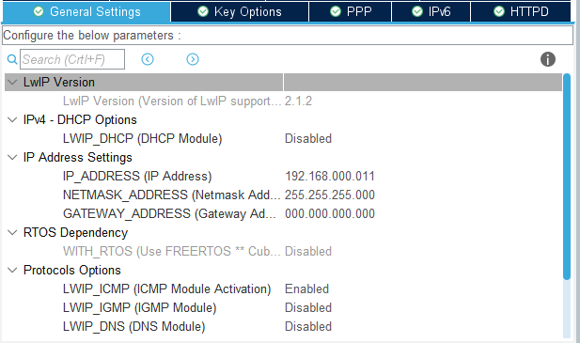
Ethernet 통신
- Ethernet 통신을 통해 PC와 Data를 주고 받는다.
- RJ45 LAN connector 로 연결 한다.
- Etherent setting (100MBits/s, Full Duplex)
MAC Addr : 00:80:E1:00:00:00
PHY Addr : 1
BCR : 0x00, BSR : 0x01, PHYSR : 0x10, MICR : 0x11, MISR : 0x12
<Cube Setting>
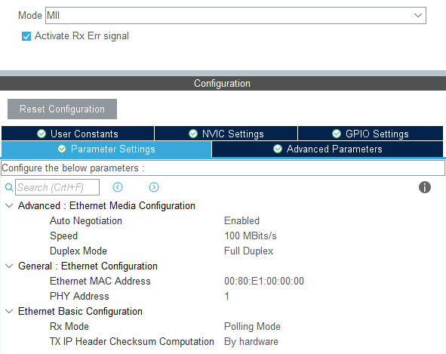
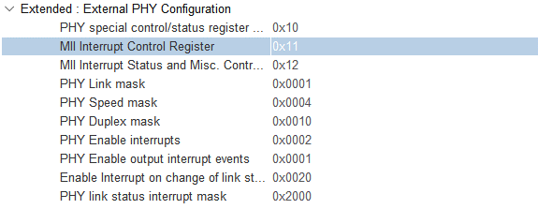

※ Cube default setting에서 PHYSR : 0x1F → 0x10으로 수정 필요 (아래는 stm32f4xx_hal_conf.h에서 직접 수정할 시 작업 내용)

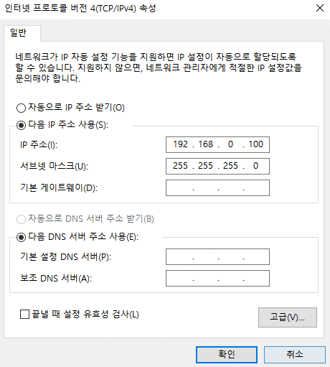
- LWIP setting
LWIP_DHCP : Disable | <PC Setting>
IP Addr : 192.168.000.111
NETMASK Addr : 255.255.255.000
Gateway Addr : 000.000.000.000
MEM_SIZE(Heap memory size) : 10*1024 Byte(s)
<Cube Setting>

